Crianças
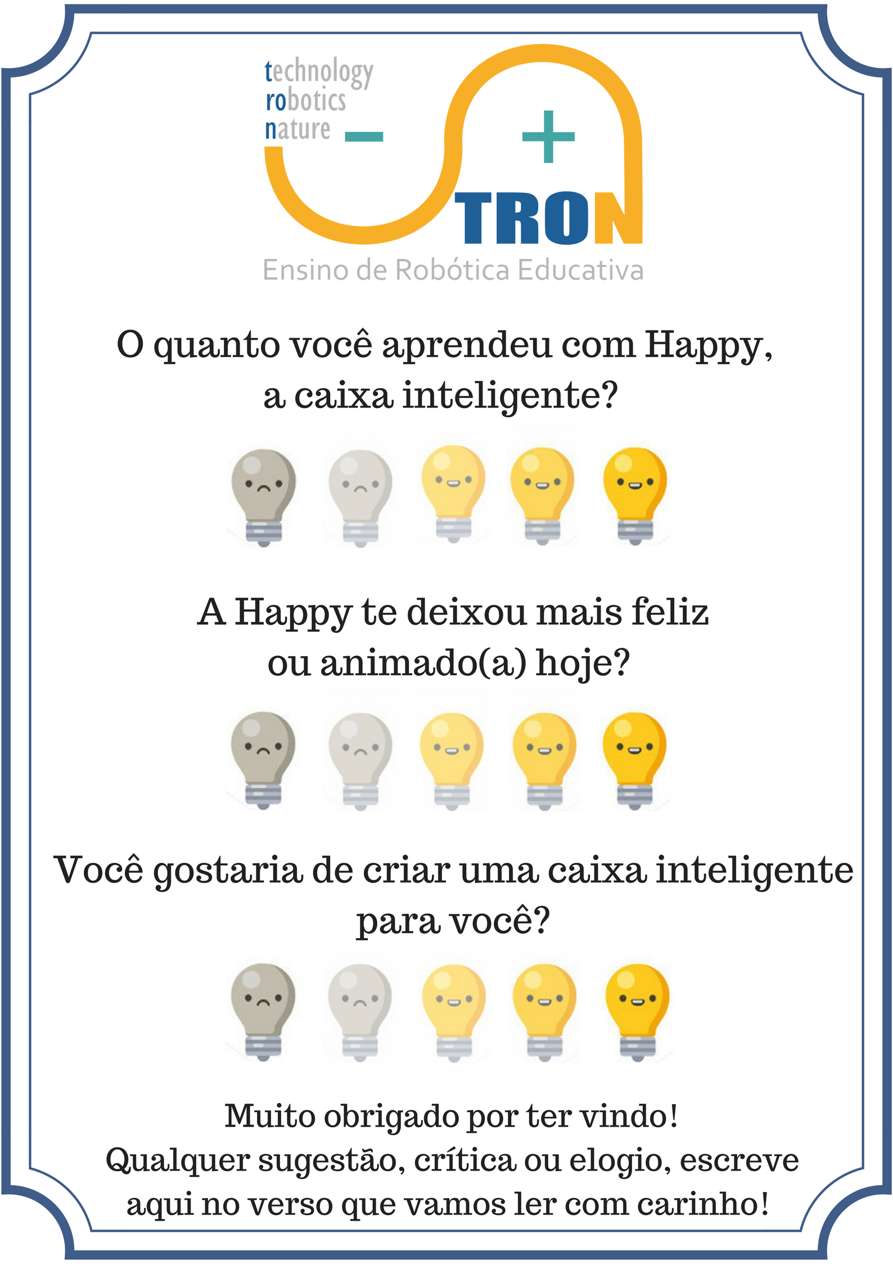
 | Pesquisa de Opinião de Happy, a Caixa Inteligente
 | Happy, a caixa inteligente foi um projeto realizado por Miguel Pires de Oliveira sob orientação da professora Jéssica de Paula Liporace durante o curso de Eletrônica Alpha, em 2018.1 O projeto foi apresentado ao público na Feira de Robótica Aplicada, no dia 21/07, onde distribuímos os folhetinhos ao lado para conferir a opinião das crianças, pais e adultos presentes. O resultado da pesquisa de opinião segue nas planilhas abaixo, com os respectivos folhetos ao lado de cada tabela. Qualquer dúvida, entrar em contato com miguelpiresoliveira@gmail.com (Miguel) ou jliporace@poli.ufrj.br (Jéssica).

Crianças | Aprendizado | Melhora de humor/autoestima | Gostaria de criar uma caixa inteligente | Média Individual | Comentários no verso
 | 5 | 3 | 5 | 4.33 | Davi Alex M Cruz
 | 4 | 5 | 5 | 4.67 | Muito legal suas invenções
 | 5 | 5 | 5 | 5.00 | Muito legal suas invenções
 | 5 | 5 | 5 | 5.00
 | 5 | 4 | 5 | 4.67 | 8 anos
 | 3 | 5 | 5 | 4.33 | Letícia, 7 anos
 | 5 | 4 | 5 | 4.67 | Alex, 11 anos
 | 5 | 5 | 5 | 5.00 | Giovani, 6 anos
 | 5 | 5 | 5 | 5.00 | Daniel, 4 anos
 | 5 | 5 | 5 | 5.00 | Lucas, 5 anos
 | 5 | 5 | 5 | 5.00 | Guilherme, 9 anos
Média por pergunta | 4.73 | 4.64 | 5.00 | 4.79

Pais
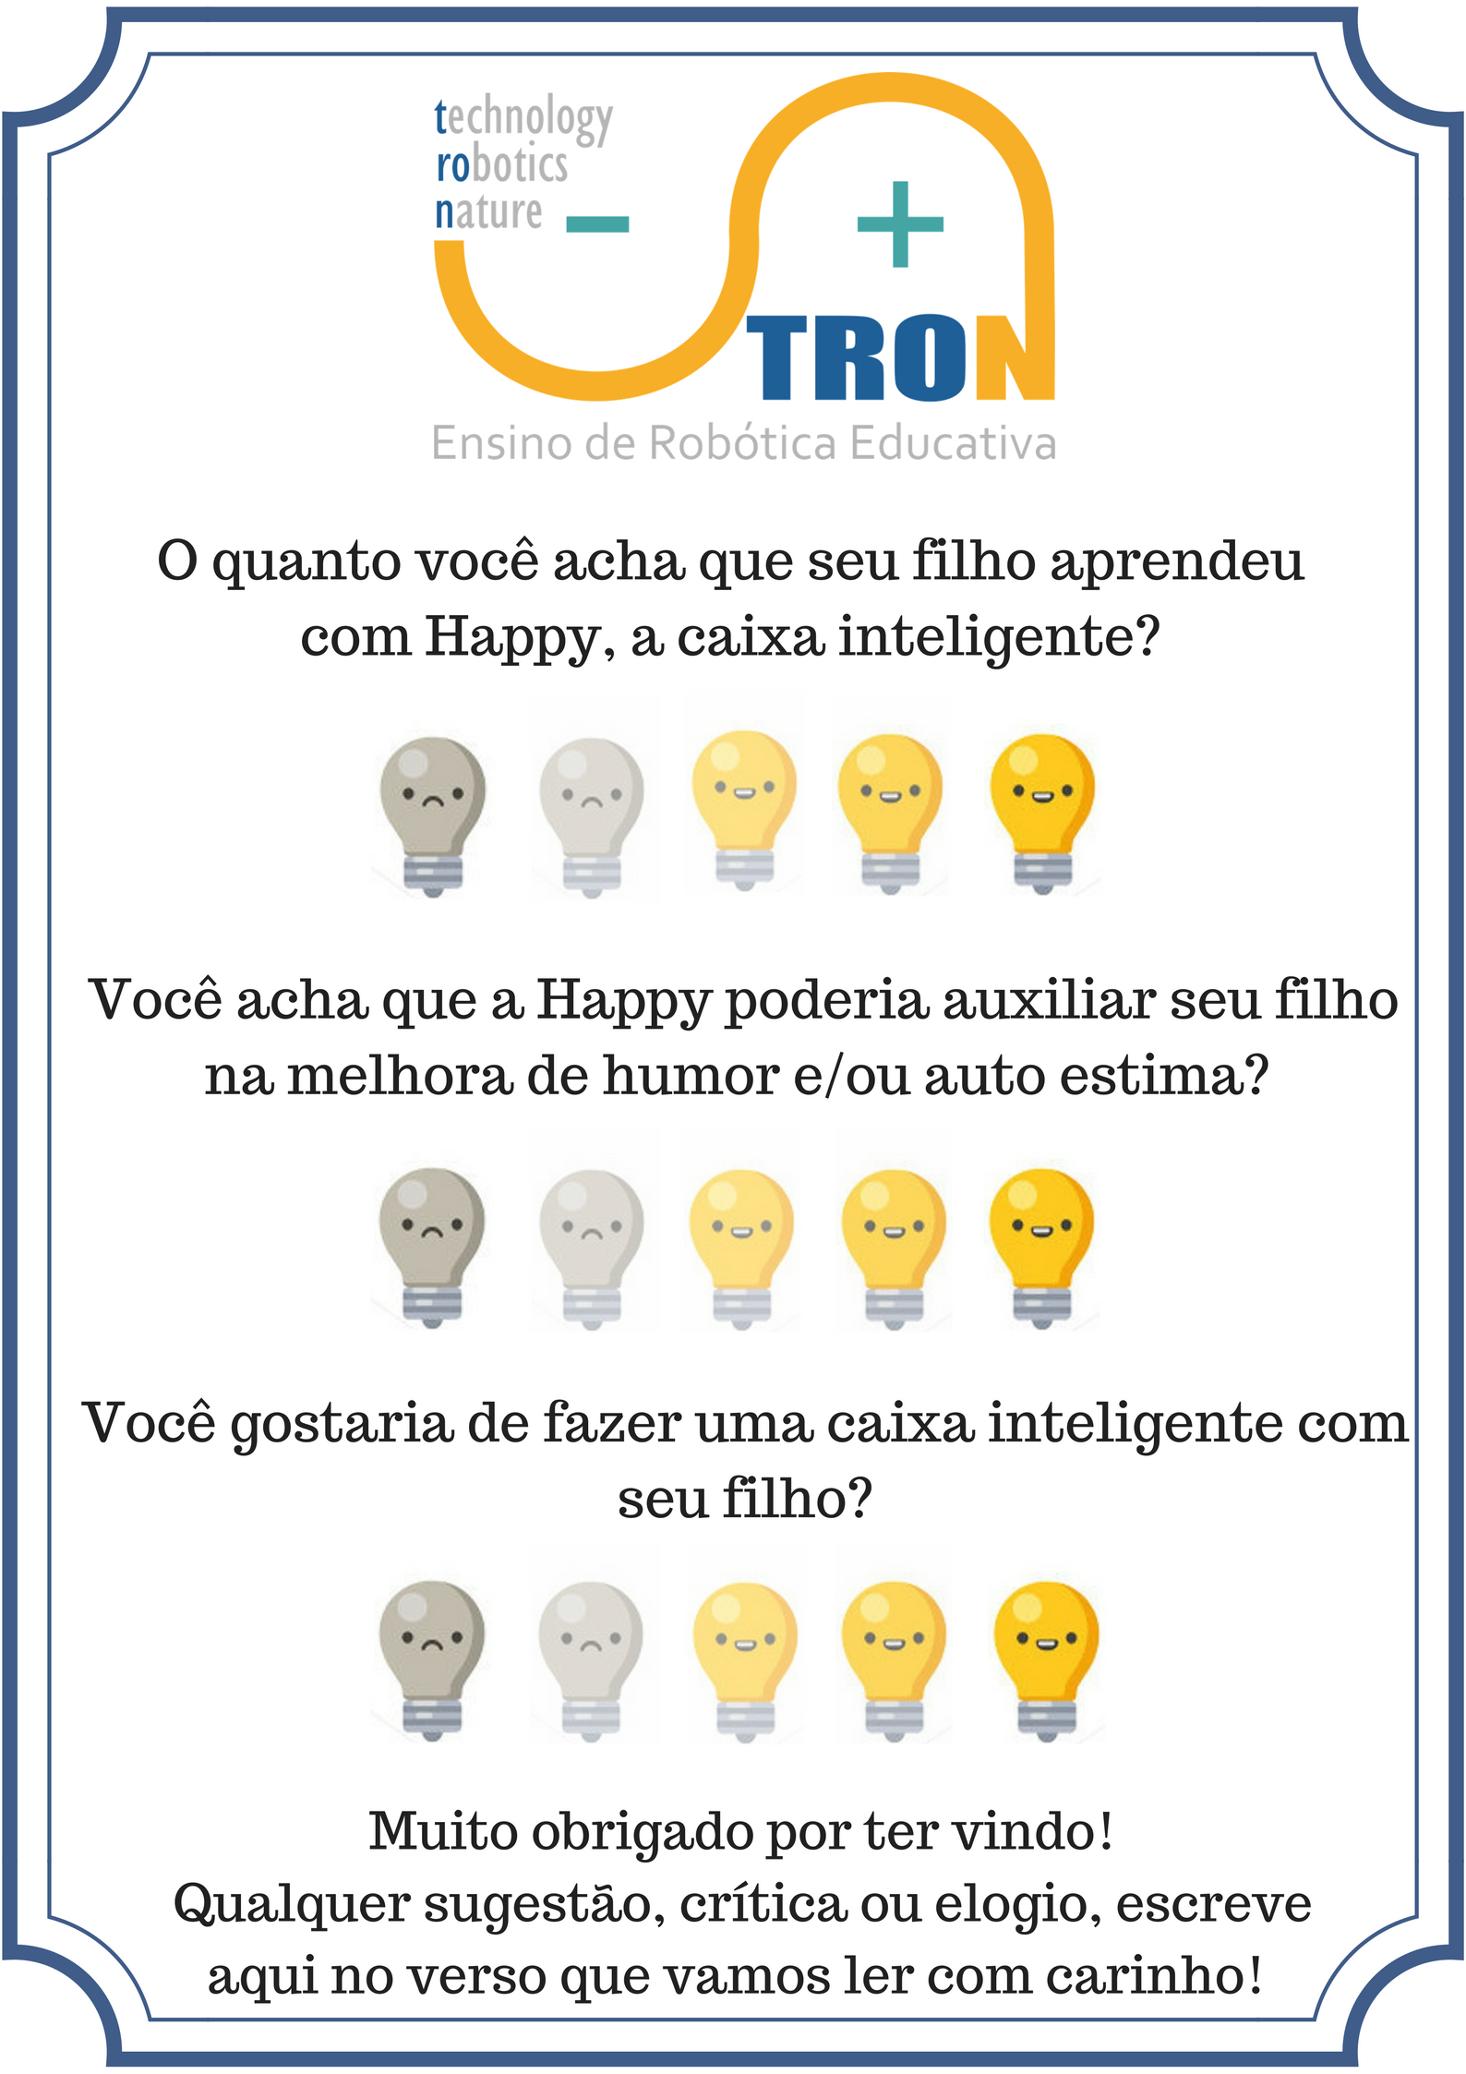

Pais | Aprendizado | Melhora de humor/autoestima | Gostaria de criar uma caixa inteligente | Média Individual | Comentários no verso
 | 5 | 5 | 5 | 5.00
 | 5 | 5 | 5 | 5.00
 | 5 | 5 | 5 | 5.00 | Parabéns, você é muito inteligente e comunicativo. Sucesso!
 | 5 | 5 | 5 | 5.00
 | 5 | 5 | 5 | 5.00
 | 5 | 5 | 5 | 5.00
 | 5 | 5 | 5 | 5.00
 | 4 | 4 | 5 | 4.33
 | 5 | 5 | 5 | 5.00 | Simone
 | 4 | 5 | 5 | 4.67
 | 5 | 5 | 5 | 5.00
 | 3 | 4 | 5 | 4.00
 | 5 | 5 | 5 | 5.00 | Raphael, Lucas Santos
Média por pergunta | 4.69 | 4.85 | 5.00 | 4.85

Outros
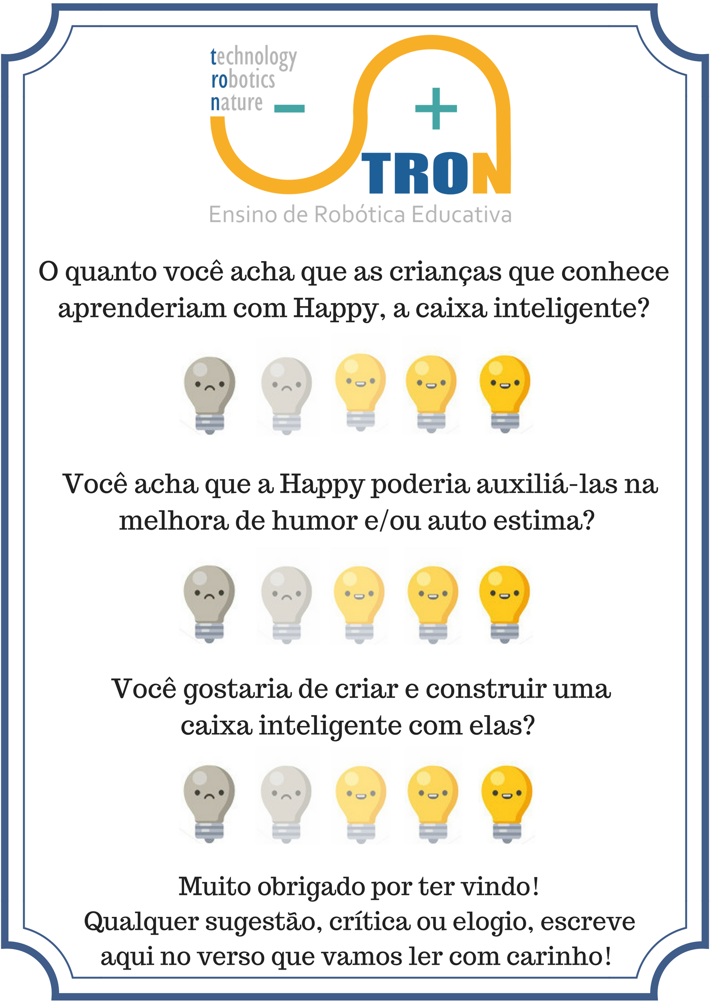
Outros | Aprendizado | Melhora de humor/autoestima | Gostaria de criar uma caixa inteligente | Média Individual | Comentários no verso
 | 5 | 5 | 5 | 5.00
 | 5 | 4 | 5 | 4.67
 | 5 | 5 | 5 | 5.00
 | 5 | 5 | 5 | 5.00
 | 5 | 5 | 4 | 4.67 | Parabéns! Muito importante passo para as crianças
 | 5 | 5 | 4 | 4.67
 | 4 | 5 | 5 | 4.67
 | 5 | 5 | 5 | 5.00 | Muito bom! Parabéns
 | 5 | 4 | 3 | 4.00
 | 5 | 4 | 5 | 4.67 | Trabalho de muita dedicação e capricho. Parabéns! Gostei bastante! Rosane
 | 5 | 5 | 5 | 5.00
 | 5 | 5 | 5 | 5.00
 | 5 | 5 | 5 | 5.00
 | 5 | 5 | 5 | 5.00
 | 5 | 5 | 5 | 5.00 | Marta Carvalho
 | 5 | 5 | 5 | 5.00 | Parabéns
 | 5 | 5 | 5 | 5.00
 | 5 | 5 | 5 | 5.00
 | 5 | 5 | 5 | 5.00
 | 5 | 5 | 5 | 5.00
 | 4 | 5 | 4 | 4.33
 | 4 | 5 | 5 | 4.67
 | 4 | 4 | 4 | 4.00
 | 5 | 5 | 5 | 5.00
Média por pergunta | 4.83 | 4.83 | 4.75 | 4.81

